２
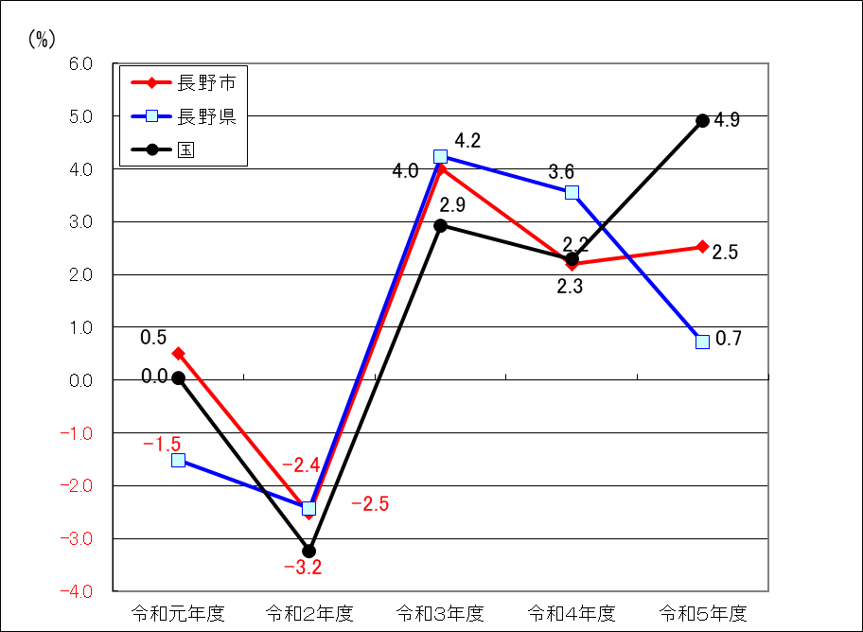
第２表 経済成長率（名目）の推移
 |  |  |  |  |  | （単位：％）
年 度 | 長 野 市 |  | 長 野 県 |  | 国
 | 経 済 成 長 率 |  | 経 済 成 長 率 |  | 経 済 成 長 率
 |  | 総 生 産 （億円） |  | 総 生 産 （億円） |  | 総 生 産 （億円）

令和元年度 | 0.5 | 16,113 | -1.5 | 85,206 | 0.0 | 5,568,007
2 | -2.5 | 15,706 | -2.4 | 83,136 | -3.2 | 5,387,878
3 | 4.0 | 16,334 | 4.2 | 86,654 | 2.9 | 5,545,824
4 | 2.2 | 16,692 | 3.6 | 89,731 | 2.3 | 5,672,689
5 | 2.5 | 17,113 | 0.7 | 90,369 | 4.9 | 5,951,843

